상품제안서
[타이틀리스트] ProV1 골프공 3구 + [카카오골프] 골프장갑 라이언 여성용 왼손 1개 (19호) 세트 | 상품코드: F26212

 |  |  |  |  |  |  | 02-412-0044 | www.easy1.co.kr
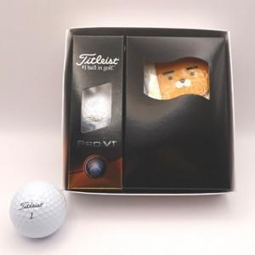

【상세/제작정보】 | 라벨지 별도 문의

【인쇄/포장옵션】 | / 포장지포장

【공급단가】 | 수량 | 5~ | 10~ | 30~ | 50~ | 100~
*VAT별도 | 단가 | 31,250원 | 30,750원 | 30,000원 | 29,250원 | 28,750원

【상품 URL】 | http://www.easy1.co.kr/src/goods_detail.php?gdno=26212

